상품제안서
아이리버 2포트 초고속 가정용충전기 25W (CtoC케이블포함) | 상품코드: S45012

 |  |  |  |  |  |  | 02-713-8555 | www.synergygift.co.kr
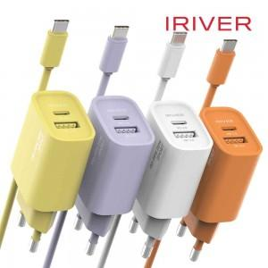 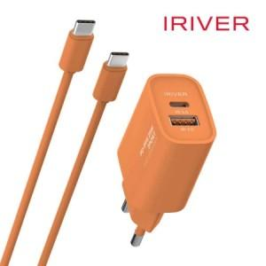 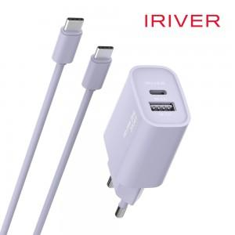

【상세/제작정보】 | 인쇄규격 : 약 4.3 x 2.2 cm

【인쇄/포장옵션】 | 실크, 레이저, 풀칼라 / 포장지포장

【공급단가】 | 수량 | 30~ | 100~ | 300~ | 1,000~ | 3,000~
*VAT별도 | 단가 | 8,550원 | 8,100원 | 7,750원 | 7,400원 | 7,300원

【상품 URL】 | https://www.synergygift.co.kr:443/src/goods_detail.php?gdno=45012

